关系图
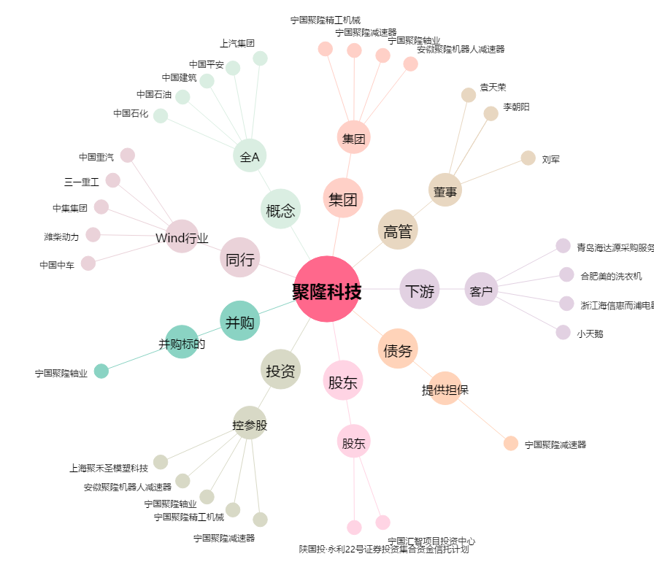
聚隆科技[300475.SZ] - 关系概览图

